CLIENTES POTENCIALES
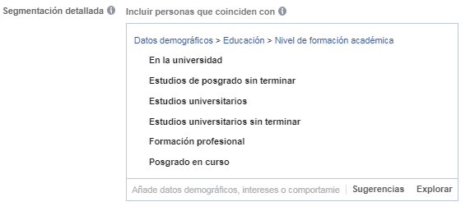
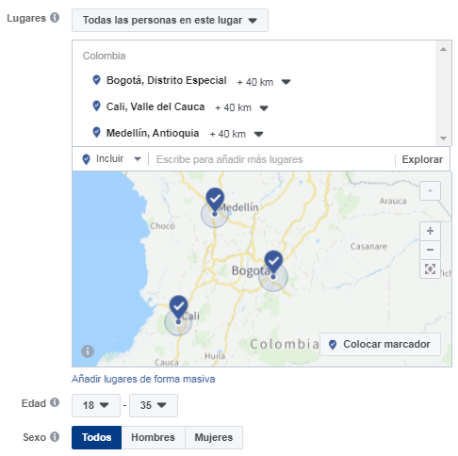
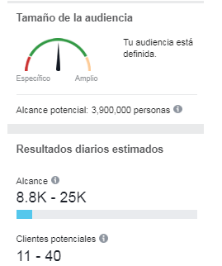
CLIENTES POTENCIALES

RECONOCIMIENTO MARCA
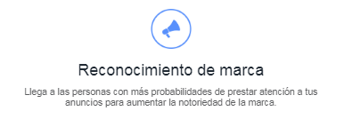
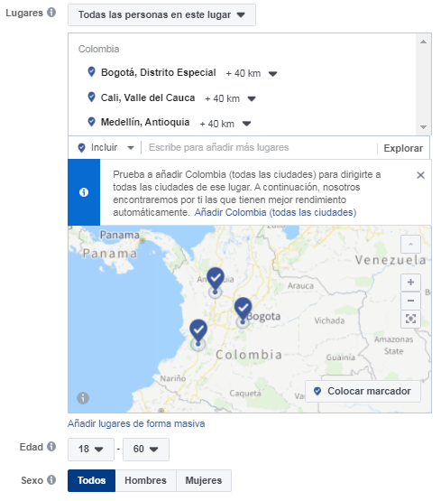
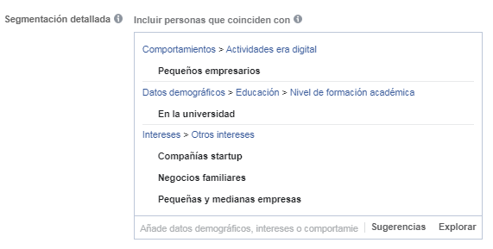
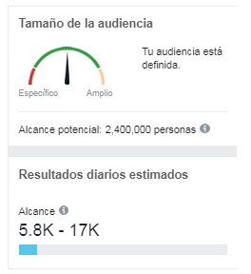
RECONOCIMIENTO DE MARCA

GOOGLE BUSQUEDA BOGOTA
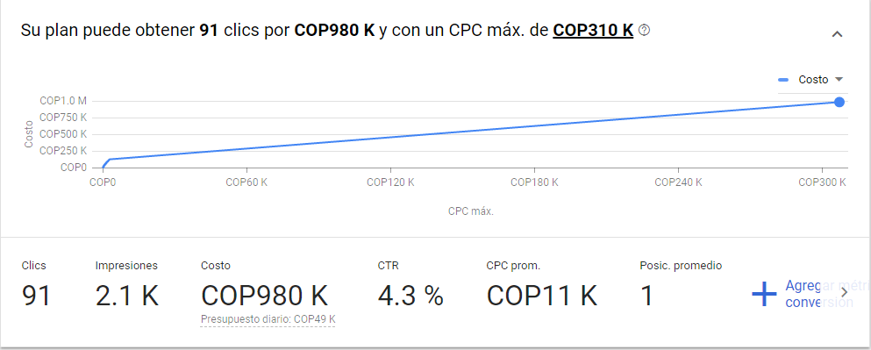
 | Impr. Share | Organic impr. share | Organic avg. position

GOOGLE BUSQUEDA -BOGOTÁ-

